상품제안서
헬프맨 블랙 오피스 3종 세트 (보조배터리+바인더+명함케이스) | 상품코드: F31616

 |  |  |  |  |  |  | 02-412-0044 | www.easy1.co.kr
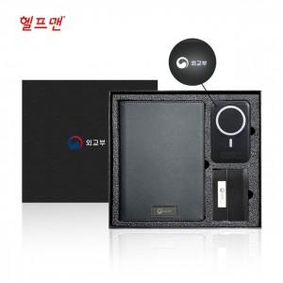

【상세/제작정보】

【인쇄/포장옵션】 | 레이저, 풀칼라 / 포장지포장

【공급단가】 | 수량 | 20~ | 50~ | 100~ | 300~ | 500~
*VAT별도 | 단가 | 45,500원 | 44,800원 | 43,750원 | 42,000원 | 40,250원

【상품 URL】 | https://dev.easy1.co.kr:443/src/goods_detail.php?gdno=31616

